Bloss
 |  |  |  |  |  | Operación Económica de Sistemas de Potencia
 |  |  |  |  |  | Ejemplo 3: Despacho Económico Básico + Red

Sbase | 200 | MVA |  |  |  | Sistema de Ttransmisión
 |  |  |  |  |  | 3.85 | -1.92 | -1.92 |  | -19.2 | 9.6 | 9.6 |  | z12 (pu)= | 0.02 | +j | 0.1
Control pu |  | Incógnitas pu |  |  | Ybus= | -1.92 | 3.85 | -1.92 | +j | 9.6 | -19.2 | 9.6 |  | z13 (pu)= | 0.02 | +j | 0.1
theta1= | 0.0 | v3= | 0.9852 |  | (pu) | -1.92 | -1.92 | 3.85 |  | 9.6 | 9.6 | -19.2 |  | z23 (pu)= | 0.02 | +j | 0.1
v1= | 1.0 | theta2= | -0.0255
v2= | 1.0 | theta3= | -0.0763 | Despacho |  | max | min
PD1= | 0.0 | PG1= | 1.0120 | 202.4 | MW | 400 | 0
PD2= | 0.0 | PG2= | 0.2560 | 51.2 | MW | 300 | 0
PD3= | 1.3 | QG1= | 0.0000 | 0.0 | mvar |  |  |  |  | Modelo:
QD1= | 0.0 | QG2= | 0.1105 | 22.1 | mvar
1
2
QD2= | 0.0 |  |  |  |  |  |  |  |  |  |  |  |  |  |  |  |  |  |  |  | 50.07
QD3= | 0.0 |  |  |  |  |  |  |  |  |  |  |  |  |  |  |  |  |  |  |  | MW |  | 51.20 | MW
PG3= | 0.0 |  |  |  |  |  |  |  |  |  |  |  |  |  |  |  |  |  |  |  |  |  | 22.10 | Mvar
QG3= | 0.0 |  |  |  |  |  |  |  |  |  |  |  |  |  |  |  |  |  | 202.39 | MW
 |  |  |  |  |  |  |  |  |  |  |  |  |  |  |  |  |  |  | 0.00 | Mvar
Production Cost Curves= aPg+(1/2)bPg^2 |  |  |  |  |  |  |  |  |  |  |  |  |  |  |  |  |  |  |  |  |  | 102.10 | MW
 | a =$/MWh | b =$/MWh2 | C(Pg) |  | ICs |  |  |  |  |  |  |  |  |  |  |  |  |  | 149.97 | MW
3
PG1-> | 20 | 0.05 | 5171.99 | $/h | 20.29
PG2-> | 25 | 0.1 | 1611.16 | $/h | 25.40
 |  |  |  |  |  |  |  |  |  |  |  |  |  |  |  |  |  |  |  |  | 250 | MW
OBJETIVO - Minimizar Production Cost= |  |  | 6783.15 | $/h | (53) |  |  |  |  |  |  |  |  |  |  |  |  |  |  |  | 0 | Mvar

Bloss Formula

 |  | Pg1 | 1.01197 |  | 1.0119748404 | 0.25601493853 | -1.25 | 0.0044742208816 | -0.0022363787909 | -0.0022525933754 | 1.01197 |  | 0.0068 | 0.0017 | -0.0086 |  | 1.01197 | = | 0.017989711618
 |  | Pg2 | 0.25601 |  |  |  |  | -0.0022363787909 | 0.0044742208816 | -0.0022562980554 | 0.25601 | = |  |  |  |  | 0.25601 |  | 3.5979423235
 |  | Pd | -1.25 |  |  |  |  | -0.0022525933754 | -0.0022562980554 | 0.0045633322945 | -1.25000 |  |  |  |  |  | -1.25000

 |  |  |  |  | 0.01799 | = | 0.01799 |  | 0.00000

DE Básico + Red
 |  |  |  |  |  | Operación Económica de Sistemas de Potencia
 |  |  |  |  |  | Ejemplo 3: Despacho Económico Básico + Red

Sbase | 200 | MVA |  |  |  | Sistema de Ttransmisión
 |  |  |  |  |  | 3.85 | -1.92 | -1.92 |  | -19.2 | 9.6 | 9.6 | z12 (pu)= | 0.02 | +j | 0.1
Control pu |  | Incógnitas pu |  |  | Ybus= | -1.92 | 3.85 | -1.92 | +j | 9.6 | -19.2 | 9.6 | z13 (pu)= | 0.02 | +j | 0.1
theta1= | 0.0 | v3= | 0.9852 |  | (pu) | -1.92 | -1.92 | 3.85 |  | 9.6 | 9.6 | -19.2 | z23 (pu)= | 0.02 | +j | 0.1
v1= | 1.0 | theta2= | -0.0255
v2= | 1.0 | theta3= | -0.0763 | Despacho |  | max | min
PD1= | 0.0 | PG1= | 1.0017 | 200.3 | MW | 400 | 0
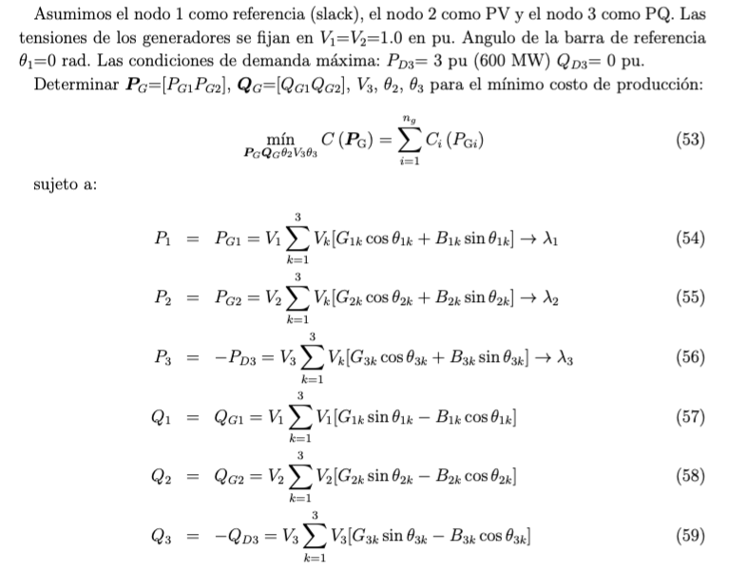
PD2= | 0.0 | PG2= | 0.2663 | 53.3 | MW | 300 | 0
PD3= | 1.3 | QG1= | -0.0206 | -4.1 | mvar |  |  |  |  | Modelo:
QD1= | 0.0 | QG2= | 0.1105 | 22.1 | mvar
1
2
QD2= | 0.0 |  |  |  |  |  |  |  |  |  |  |  |  |  |  |  |  |  | 50.07
QD3= | 0.0 |  |  |  |  |  |  |  |  |  |  |  |  |  |  |  |  |  | MW |  | 53.26 | MW
PG3= | 0.0 |  |  |  |  |  |  |  |  |  |  |  |  |  |  |  |  |  |  |  | 22.10 | Mvar
QG3= | 0.0 |  |  |  |  |  |  |  |  |  |  |  |  |  |  |  | 200.33 | MW
 |  |  |  |  |  |  |  |  |  |  |  |  |  |  |  |  | -4.12 | Mvar
Production Cost Curves= aPg+(1/2)bPg^2 |  |  |  |  |  |  |  |  |  |  |  |  |  |  |  |  |  |  |  | 102.10 | MW
 | a =$/MWh | b =$/MWh2 | C(Pg) |  | ICs |  | LMPs |  |  | ITLs |  |  |  |  |  |  | 149.97 | MW
3
PG1-> | 20 | 0.05 | 5110.04 | $/h | 20.08 | l 1 = | 30.02 | $/MWh |  | 0
PG2-> | 25 | 0.1 | 1673.36 | $/h | 25.14 | l 2 = | 30.33 | $/MWh |  | -0.01030
 |  |  |  |  |  | l 3 = | 30.96 | $/MWh |  | -0.03149 |  |  |  |  |  |  |  |  | 250 | MW
OBJETIVO - Minimizar Production Cost= |  |  | 6783.40 | $/h | (53) |  |  |  |  |  |  |  |  |  |  |  |  |  | 0 | Mvar
Sujeto a:
 | P1=PG1-PD1=0 -> | 1.0017 | 1.0017 |  | (54)
 | P2=PG2-PD2=0 -> | 0.2663 | 0.2663 |  | (55)
 | P3=PG3-PD3=0 -> | -1.2500 | -1.2500 |  | (56)
 | Q1=QG1-QD1=0 -> | -0.0206 | -0.0206 |  | (57)
 | Q2=QG2-QD2=0 -> | 0.1105 | 0.1105 |  | (58)
 | Q3=QG3-QD3=0 -> | 0.0000 | 0.0000 |  | (59)

 | Ingreso $/h | Costo $/h | Lucro $/h |  |  | Pago $/h |  |  |  | Remun. $/h
G1 | 6013.4 | 5110.0 | 903.4 |  | D1 | 7740.5 |  |  | Red | 111.9
G2 | 1615.2 | 1673.4 | -58.2
Total | 7628.6 | 6783.4 | 845.2 |  | Total | 7740.5 |  |  | Total | 111.9 |  | La red recibe ingresos por pérdidas
 |  |  |  |  |  |  |  |  |  |  |  | Equivalente a | 3.73 | MW
Otras variables de interes:
Flujos por las lineas
 | Pij | Pji | Qij | Qji | Pline | Qline | Sline |  | Smax |  | Pérdidas
 | pu | pu | pu | pu | pu | pu | MVA |  | MVA |  | Real (pu) | Reactive (pu)
12 | 0.25 | -0.24 | -0.05 | 0.05 | 0.25 | 0.05 | 50.07 | < | 200 |  | 0.0013 | 0.0063
13 | 0.76 | -0.74 | 0.03 | 0.03 | 0.75 | 0.00 | 149.97 | < | 200 |  | 0.0114 | 0.0572
23 | 0.51 | -0.51 | 0.06 | -0.03 | 0.51 | 0.05 | 102.10 | < | 200 |  | 0.0053 | 0.0265
 |  |  |  |  |  |  |  |  |  |  | 0.0180 | 0.0899
 |  |  |  |  |  |  |  |  |  |  | 3.6 | 18.0
 |  |  |  |  |  |  |  |  |  |  | MW | Mvar
Reparto de pérdidas
G1 paga por perdidas |  |  | 0.0 | $/h | 0 | MW
G2 paga por perdidas |  |  | -16.5 | $/h | -0.5 | MW
Demandas pagan por pérdidas |  |  | 236.3 | $/h | 7.9 | MW
 |  |  | 219.9 | $/h | 7.3 | MW | es | 2.04 |  | veces | 3.6 | MW
 |  |  |  |  | Si se aplican precios marginales (LMPs). Se remuneran el doble de las pérdidas.

